Modelo Siedco - Delitos
Para acceder a los valores por default del reporte y ver el ultimo periodo de datos disponible, por favor dar click en el boton "Restablecer" y seleccionar la opcion "Restablecer valores por defecto".
Año | Mes | Delito | Localidad
2024 | 10 | HURTO A PERSONAS | (Todos los Valores de Columna)
Ver Mapa
Análisis General de Delitos
Fecha de Corte: 31/10/2024

Año | 2024
DELITOS | ENE-OCT 2023 | ENE-OCT 2024 | Dif ENE-OCT 2024 vs ENE-OCT 2023 | % Var ENE-OCT 2024 y ENE-OCT 2023 | OCT 2023 | OCT 2024 | Dif OCT 2024 - OCT 2023 | % Var OCT 2024 - OCT 2023
DELITOS SEXUALES | 5,527 | 8,493 | 2,966 | 53.7% | 806 | 663 | -143 | -17.7%
EXTORSION | 1,138 | 1,942 | 804 | 70.7% | 149 | 102 | -47 | -31.5%
HOMICIDIOS | 885 | 987 | 102 | 11.5% | 76 | 104 | 28 | 36.8%
HURTO A COMERCIO | 10,495 | 8,178 | -2,317 | -22.1% | 674 | 331 | -343 | -50.9%
HURTO A ENTIDADES FINANCIERAS | 13 | 7 | -6 | -46.2% | 2 | 1 | -1 | -50.0%
HURTO A PERSONAS | 133,966 | 110,527 | -23,439 | -17.5% | 13,477 | 10,204 | -3,273 | -24.3%
HURTO A RESIDENCIAS | 6,883 | 5,164 | -1,719 | -25.0% | 694 | 389 | -305 | -43.9%
HURTO ABIGEATO | 4 | 1 | -3 | -75.0% | 0 | 1 | 1 | 100.0%
HURTO AUTOMOTORES | 3,518 | 3,445 | -73 | -2.1% | 369 | 283 | -86 | -23.3%
HURTO MOTOCICLETAS | 4,655 | 4,452 | -203 | -4.4% | 487 | 368 | -119 | -24.4%
LESIONES PERSONALES | 16,261 | 19,056 | 2,795 | 17.2% | 1,957 | 1,799 | -158 | -8.1%
SECUESTRO | 13 | 12 | -1 | -7.7% | 1 | 1 | 0 | 0.0%
VIOLENCIA INTRAFAMILIAR | 28,498 | 48,858 | 20,360 | 71.4% | 4,283 | 4,293 | 10 | 0.2%

Fuente: Sistema de Información Estadístico Delincuencial y Contravencional SIEDCO - PONAL. Información suministrada el día. 05/11/2024. Fecha de corte: 31/10/2024.
Cálculos: Oficina de Análisis de Información y Estudios Estratégicos. Secretaría Distrital de Seguridad, Convivencia y Justicia. Información sujeta a cambios.
Comportamiento Mensual de HURTO A PERSONAS para BOGOTA

Comportamiento de HURTO A PERSONAS por Género para BOGOTA

Año | 2024 |  |  |  |  |  |  | 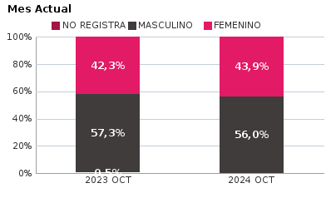 | 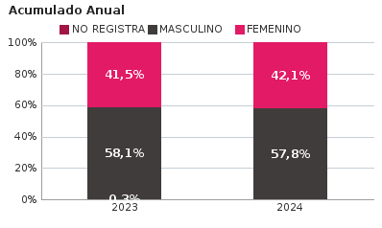
SEXO | Acumulado ENE-10 2023 | Acumulado ENE-10 2024 | Diferencias Acumulado ENE - 10 | Mensual 10 2023 | Mensual 10 2024 | Diferencias mensual 10
FEMENINO | 55,662 | 46,491 | -9,171 | 5,698 | 4,481 | -1,217
MASCULINO | 77,898 | 63,923 | -13,975 | 7,717 | 5,718 | -1,999
NO REGISTRA | 406 | 113 | -293 | 62 | 5 | -57
TOTAL GENERAL | 133,966 | 110,527 | -23,439 | 13,477 | 10,204 | -3,273
Ocurrencia por Dia de la Semana y Jornada de HURTO A PERSONAS para BOGOTA

10 2023 |  |  |  |  |  | 10 2024

 | MADRUGADA | MAÑANA | TARDE | NOCHE |  |  | MADRUGADA | MAÑANA | TARDE | NOCHE
LUNES | 399 | 544 | 434 | 526 |  | LUNES | 220 | 262 | 237 | 309
MARTES | 480 | 624 | 508 | 579 |  | MARTES | 375 | 385 | 395 | 487
MIÉRCOLES | 372 | 524 | 450 | 504 |  | MIÉRCOLES | 449 | 386 | 415 | 518
JUEVES | 425 | 440 | 458 | 539 |  | JUEVES | 402 | 357 | 373 | 450
VIERNES | 474 | 501 | 466 | 677 |  | VIERNES | 398 | 338 | 337 | 508
SÁBADO | 611 | 444 | 411 | 493 |  | SÁBADO | 519 | 359 | 307 | 421
DOMINGO | 503 | 400 | 344 | 347 |  | DOMINGO | 350 | 236 | 176 | 235

MADRUGADA 00:01 - 06:00; MAÑANA 06:00 - 12:00; TARDE 12:01 - 18:00; NOCHE: 18:01 - 24:00 |  |  |  |  |  | MADRUGADA 00:01 - 06:00; MAÑANA 06:00 - 12:00; TARDE 12:01 - 18:00; NOCHE: 18:01 - 24:00
Acumulado ENE - 10 2023 |  |  |  |  |  | Acumulado ENE - 10 2024

 | MADRUGADA | MAÑANA | TARDE | NOCHE |  |  | MADRUGADA | MAÑANA | TARDE | NOCHE
LUNES | 3,509 | 5,103 | 4,055 | 4,115 |  | LUNES | 3,156 | 3,531 | 3,266 | 3,880
MARTES | 3,932 | 5,958 | 5,025 | 4,853 |  | MARTES | 3,450 | 3,750 | 3,818 | 4,692
MIÉRCOLES | 3,954 | 5,860 | 5,092 | 5,121 |  | MIÉRCOLES | 3,885 | 3,679 | 3,889 | 4,836
JUEVES | 4,118 | 5,586 | 4,889 | 5,249 |  | JUEVES | 3,877 | 3,715 | 3,761 | 4,759
VIERNES | 4,631 | 6,013 | 5,285 | 6,577 |  | VIERNES | 4,366 | 4,093 | 3,995 | 5,989
SÁBADO | 6,253 | 5,022 | 4,671 | 5,346 |  | SÁBADO | 5,721 | 3,846 | 3,663 | 4,556
DOMINGO | 4,764 | 3,400 | 2,867 | 2,718 |  | DOMINGO | 4,533 | 2,917 | 2,266 | 2,638

MADRUGADA 00:01 - 06:00; MAÑANA 06:00 - 12:00; TARDE 12:01 - 18:00; NOCHE: 18:01 - 24:00 |  |  |  |  |  | MADRUGADA 00:01 - 06:00; MAÑANA 06:00 - 12:00; TARDE 12:01 - 18:00; NOCHE: 18:01 - 24:00
Comportamiento de HURTO A PERSONAS por Tipo de Arma para BOGOTA |  | MENSUAL

ACUMULADO |  | 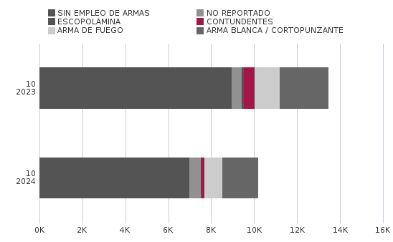

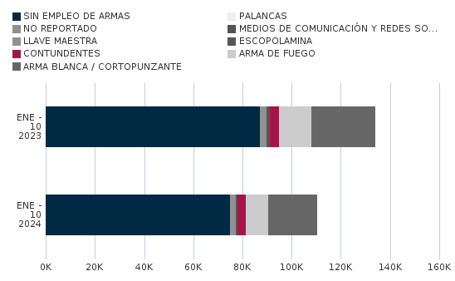
Comportamiento de HURTO A PERSONAS por Ciclo Vital para BOGOTA | MENSUAL

ACUMULADO | 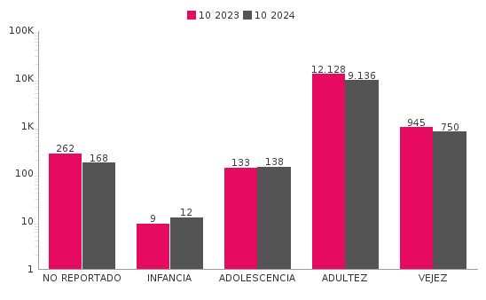

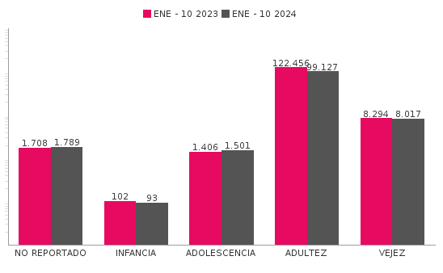
Comportamiento de 'HURTO A PERSONAS' por Localidades

Año | 2024
Localidad | ENE-10 2023 | ENE-10 2024 | Variacion % ENE - 10 2024 | 10 2023 | 10 2024 | Variacion % 10 2024
01-USAQUÉN | 7,115 | 7,233 | 1.7% | 638 | 742 | 16.3%
02-CHAPINERO | 12,806 | 9,360 | -26.9% | 1,256 | 800 | -36.3%
03-SANTA FE | 7,258 | 7,195 | -0.9% | 865 | 1,082 | 25.1%
04-SAN CRISTÓBAL | 3,375 | 2,715 | -19.6% | 326 | 246 | -24.5%
05-USME | 2,701 | 2,018 | -25.3% | 259 | 179 | -30.9%
06-TUNJUELITO | 2,295 | 1,952 | -14.9% | 326 | 200 | -38.7%
07-BOSA | 6,264 | 4,465 | -28.7% | 655 | 453 | -30.8%
08-KENNEDY | 14,037 | 10,025 | -28.6% | 1,271 | 951 | -25.2%
09-FONTIBÓN | 7,602 | 6,569 | -13.6% | 827 | 607 | -26.6%
10-ENGATIVÁ | 13,356 | 10,382 | -22.3% | 1,286 | 984 | -23.5%
11-SUBA | 15,174 | 11,042 | -27.2% | 1,457 | 1,055 | -27.6%
12-BARRIOS UNIDOS | 5,957 | 4,417 | -25.9% | 523 | 366 | -30.0%
13-TEUSAQUILLO | 8,935 | 6,271 | -29.8% | 757 | 552 | -27.1%
14-LOS MÁRTIRES | 6,222 | 11,083 | 78.1% | 833 | 407 | -51.1%
15-ANTONIO NARIÑO | 2,797 | 1,916 | -31.5% | 308 | 173 | -43.8%
16-PUENTE ARANDA | 5,916 | 4,599 | -22.3% | 516 | 476 | -7.8%
17-CANDELARIA | 983 | 1,324 | 34.7% | 113 | 141 | 24.8%
18-RAFAEL URIBE URIBE | 4,777 | 2,838 | -40.6% | 436 | 233 | -46.6%
19-CIUDAD BOLÍVAR | 5,794 | 3,997 | -31.0% | 474 | 388 | -18.1%
99-SIN LOCALIZACION | 602 | 1,126 | 87.0% | 351 | 169 | -51.9%
TOTAL GENERAL | 133,966 | 110,527 | -17.5% | 13,477 | 10,204 | -24.3%
Mensaje Hurto Personas
Fecha Corte | (Todos los Valores de Columna)
 | (Todos los Valores de Columna)
v_year | 2024
v_month | 10
EN_MES | OCT
Fuente: Sistema de Información Estadístico Delincuencial y Contravencional SIEDCO - PONAL. Información suministrada el día. 05/11/2024. Fecha de corte: 31/10/2024.
Cálculos: Oficina de Análisis de Información y Estudios Estratégicos. Secretaría Distrital de Seguridad, Convivencia y Justicia. Información sujeta a cambios.

